Resumen
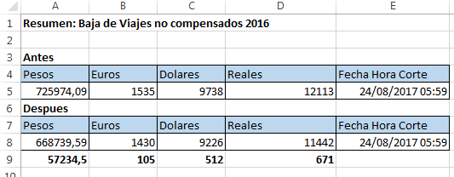
Resumen: Baja de Viajes no compensados 2016

Antes
Pesos | Euros | Dolares | Reales | Fecha Hora Corte
725974.09 | 1535 | 9738 | 12113 | 8/24/17
Despues
Pesos | Euros | Dolares | Reales | Fecha Hora Corte
668739.59 | 1430 | 9226 | 11442 | 8/24/17
57234.5 | 105 | 512 | 671

